상품제안서
오프너(패트오프너) 63*93mm | 상품코드: F09353

 |  |  |  |  |  |  | 02-412-0044 | www.easy1.co.kr
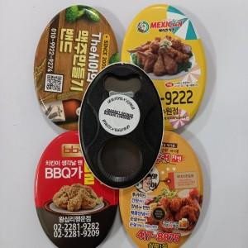

【상세/제작정보】 | .

【인쇄/포장옵션】 | 풀칼라 / 별도문의

【공급단가】 | 수량 | 1,000~ | 2,000~ | 3,000~ | 5,000~ | 10,000~
*VAT별도 | 단가 | 200원 | 190원 | 180원 | 180원 | 170원

【상품 URL】 | http://www.easy1.co.kr/src/goods_detail.php?gdno=9353

